Sheet
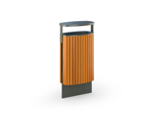
Категория | Артикул | Габариты | Изображение
test_2 | test_6 | 1x1x1 мм

